상품제안서
스위스밀리터리 루앙 트라이탄 물병 550ml | 상품코드: S12016

 |  |  |  |  |  | 02-713-8555 | www.synergygift.co.kr
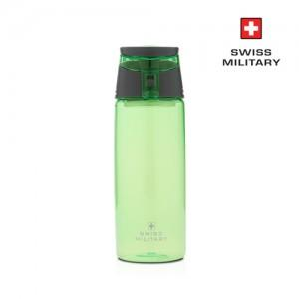 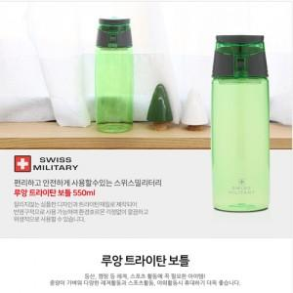

【상세/제작정보】 | 실크인쇄(VAT별도) 100개이하는 40,000 , 100개이상은 개당 300원

【인쇄/포장옵션】 | 실크 / 포장지포장

【공급단가】 | 수량 | 100~ | 500~ | 1,000~ | 3,000~
*VAT별도 | 단가 | 4,250원 | 4,100원 | 3,940원 | 3,780원

【상품 URL】 | https://www.synergygift.co.kr:443/src/goods_detail.php?gdno=3035

